DVOJSPĚŽÍ H2
SERIÁL ZÁVODů ZLATÁ PODKOVA 2014.
DVOJSPŘEŽÍ - H2

JEZDEC | KůŇ | SEMICE | POLICE n.M. ZRUŠENO | MIKULOV | PARDUBICE | 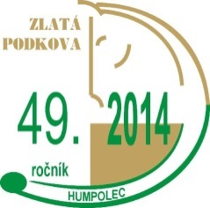
 |  |  |  |  |  | BODY | POŘADÍ

Jirgala Ladislav | Kolet, Čestr Antonio 2 |  |  | 7 | 7 | 14 | 1
Drábek Josef | Carajan Gréta |  |  | 6 | 6 | 12 | 2
Kastner Martin | Conversano XIII-10 Conversano XIII-9 | 2 |  | 4 | 4 | 10 | 3
Coufalík Václav | Libye Linda 36 |  |  | 5 | 3 | 8 | 4
Kohout Jaroslav | Sacr.Xabina XL-56 Safír 20 | 5 |  |  |  | 5 | 5
Hrouda Josef | Caviro Bento 7 Cheerokee |  |  |  | 5 | 5 | 5
Dobeš Josef | Siglavi P.Braganca III-43 Sacr. Evera XLIX-28 |  |  | 2 | 2 | 4 | 7
Sklenská Kateřina | Neapolitano XI-38 Favory XI-57 | 4 |  |  |  | 4 | 7
Kurka Libor | Denny 7 Jim 1 Hektor 4 | 3 |  |  |  | 3 | 9
Myslík Petr | Favora Efigia XII-19 Efecta - 114 |  |  | 3 |  | 3 | 9
Hobza Václav | Niké 5 Natálka 1 |  |  | 1 |  | 1 | 10
Jemelka Jiří | Sylváno Balley |  |  |  | 1 | 1 | 10

